废弃2020.5
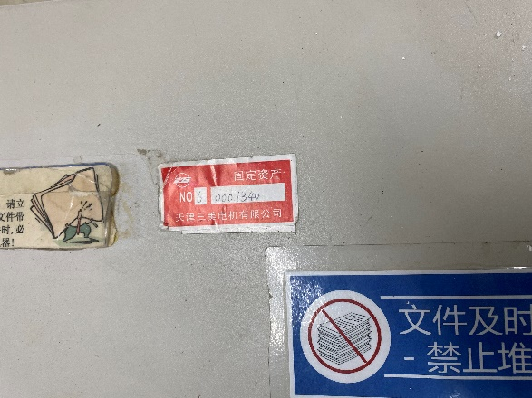
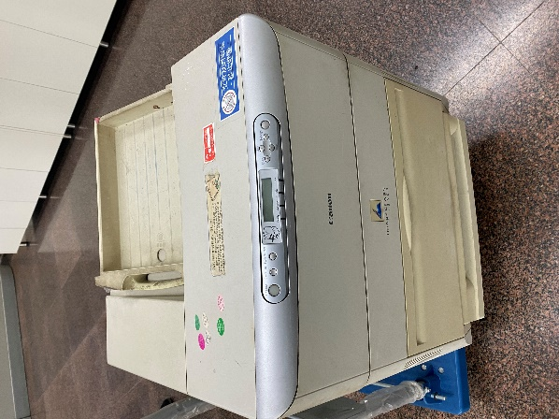
序号 | 资 产 号 | CTE 废弃设备照片粘贴表
1 | 60001340

2

3

4

5

6

7

8

9

10

11

12

